Formato 1.0
 |  |  |  |  |  | PLAN DE PRUEBAS DE SISTEMAS

 |  |  |  |  | Registro de control de cambios
 |  |  |  |  | Fecha |  | Versión |  | Descripción del cambio |  |  |  |  |  |  |  |  |  |  |  | Autor
 |  |  |  |  | 27/8/2024 |  | 1.0 |  | Interoperabilidad - Pruebas No funcionales |  |  |  |  |  |  |  |  |  |  |  | Jorge Cisneros Cabello

1.
3.
4.
5.
2.
1.
3.
4.
5.
2.
1.
3.
4.
5.
2.
1.
3.
4.
5.
2.
1.
3.
4.
5.
2.
Datos Generales
Código del Acta / Sustento |  |  |  |  |  | RNF46
Nombre del Acta / Sustento |  |  |  |  |  | REQUERIMIENTOS NO FUNCIONALES
Componente
Formato
Versión del formato

Analista de Calidad: |  |  |  |  |  |  |  | Jorge Daniel Cisneros Cabello

Necesidades de entorno para las pruebas
Hardware |  |  |  | Intel Core i7, 16GB de RAM, 502GB de Disco Duro
Software base |  |  |  | Motor de Base de Datos, Herramienta Postman
Comunicaciones
Seguridad
Configuración entorno
Otros
 |  |  |  |  |  |  |  |  |  |  |  |  |  |  |  |  |  |  |  |  |  |  |  |  |  |  |  |  |  | Validar Log Generado de tipo POST - Para el API CuentaDeUsuario del Modulo Crear Cuenta - Cuando la transacción ha sido Exitosa
Tipo de Prueba (Marque con X) |  |  |  |  |  |  | Caja blanca |  | X | Caja negra |  | De Carga |  |  | De Stress | De Instalación |  |  |  | De Regresión |  | Otros |  |  |  |  |  |  |  | Validar Log Generado de tipo POST - Para el API CuentaDeUsuario del Modulo Crear Cuenta - Cuando la transacción ha sido Fallida

Avance Casos de Pruebas (CP)
Estado Casos de Prueba |  |  |  |  |  | Estado CP |  |  | % Avance
Casos de Pruebas Conforme |  |  |  |  |  | 0 |  |  | 0.00
Casos de Pruebas No Conforme |  |  |  |  |  | 0 |  |  | 0.00
Casos de Pruebas que no aplica |  |  |  |  |  | 0 |  |  | 0.00
Casos de Pruebas Pendientes |  |  |  |  |  | 0 |  |  | 0.00
Total Casos de Prueba |  |  |  |  |  | 0 |  |  | 0.00

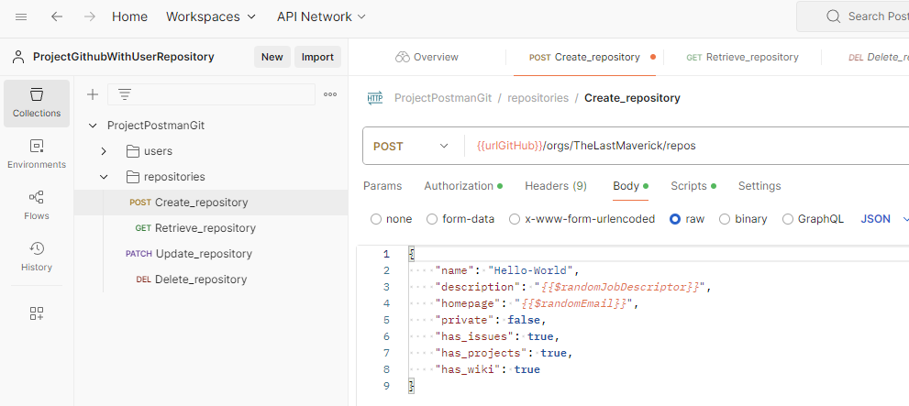
Casos de prueba (CP)
N° CP |  | Tipo Req |  | Componente |  | N° RF/RNF |  |  | Tipos de Prueba (1) |  | Tecnica de Prueba (2) | Métodos para especificar CP(3) |  | Nombre del Caso de Prueba |  | Especificación del caso de prueba (Propósito) |  |  |  |  |  |  |  |  |  | Criticidad | Pre Condiciones | Datos de pruebas | Pasos de Ejecución |  | Resultado esperado | Estado
CP01 |  | Requerimiento |  | Interoperabilidad |  | RNF-046 |  |  | 2 |  | 2 | 10 |  | Validar Log Generado de tipo POST - Para el API CuentaDeUsuario del Modulo Crear Cuenta - Cuando la transacción ha sido Exitosa |  | Mantenibilidad en Desarrollo a Medida Todos los módulos/APIs deberán generar un LOG con diferentes niveles de visualización de modo que se pueda efectuar un seguimiento al flujo de cualquier módulo e identificar algún punto de error o inconsistencia. Todo error del sistema debe estar reportado en este LOG con su respectivo mensaje de detalle. |  |  |  |  |  |  |  |  |  | Mayor | • Ejecutar la herramienta Postman previamiente • Se debe poseer la ruta del servicio API para ejecutar la prueba • Contar con la trama de datos para ejecutar el POST/GET/PATCH/DELETE (como Json, o parametros) • Tener el registro log o base de datos para confirmar los cambios ejecutados | - Ruta del API a ejecutar - Conjunto de datos para ejecutar la transacción - Parametros de autorización | 1. Ingresar la ruta API https://certification-test.vuce.gob.pe/auth/realms/autenticacion2 en la herramienta postman apuntando al Método POST 2. Clic en "Authorization" e ingresar los parametros: - Tipo de Autorización - Bearer Token (Numero Token) - Basic Auth (User/Pass) - API Key (Key/Value/Add to) 3. Clic en "Headers" e ingresar los parametros (de ser requerido): - Key, - Value, - Description 4. Clic en "Body" y seleccionar opción "raw" e ingresar los parámetros - La cadena de datos para ejecutar la sentencia (json) 5. Clic en botón "Send" 6. Validar respuesta de la herramienta 7. Validar registro log |  | 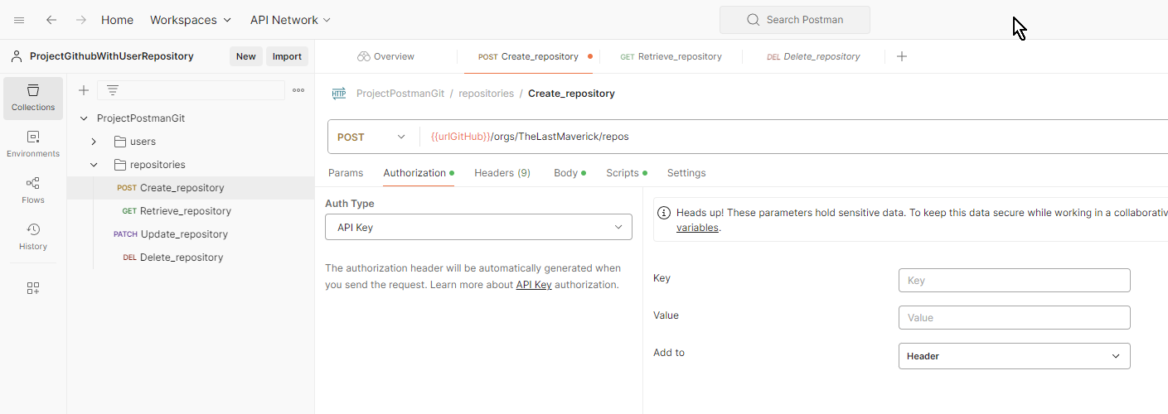 1. La herramienta permite el ingreso de la ruta, y la selección del metodo "POST" del listado de método (P1). 2. La herramienta quedará configurada con los permisos requeridos para acceder al proceso (P2). 3. El sistema será quedará configurado con la cabecera requerida para acceder al proceso (P3). 4. En el body, el sistema permite el ingreso de los datos antes de ser ejecutados (P4) 5. La herramienta realizará lo siguiente (P5): - Si es Post la herramienta ingresa nuevo registro a la base de datos y tablas impactadas al Modulo - Si es Get la herramienta muestra los datos de la consulta en el Response - Si es Put la herramienta actualiza el registro con el parámetro ingresado - Si es Delete la herramienta retira los datos realacionados al modulo 6. Ejecutará la información ingresada con codigo de mensaje exitoso (P6). 7. El sistema registra el log con los datos de la transacción de forma exitosa con las características (P7) - Se visualiza el en seguimiento al flujo del modulo - Se valida el log con su mensaje exitoso al detalle | Ok | 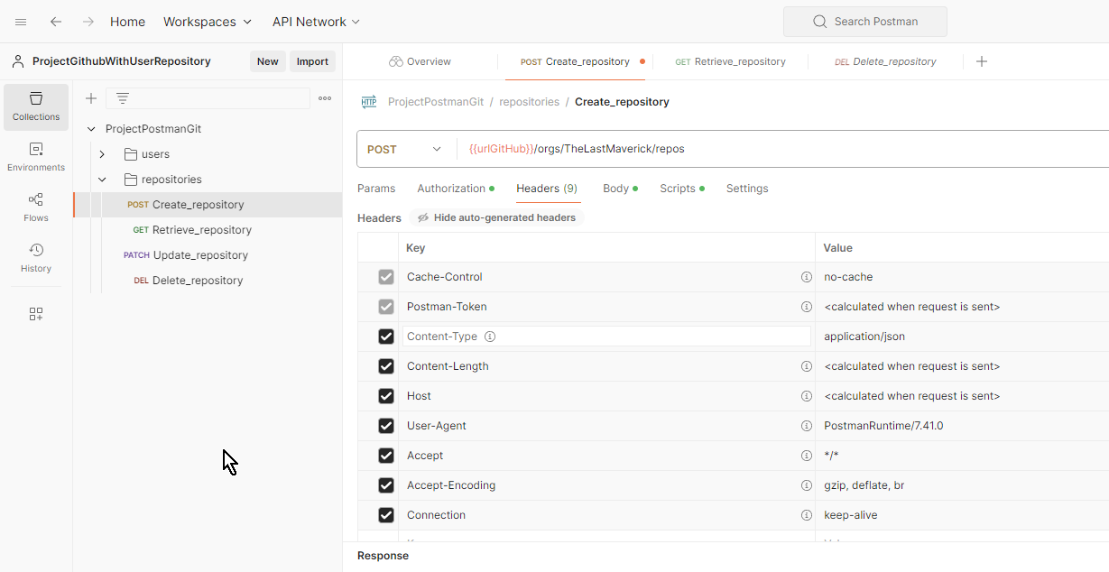
CP02 |  | Requerimiento |  | Interoperabilidad |  | RNF-046 |  |  | 2 |  | 2 | 10 |  | Validar Log Generado de tipo POST - Para el API CuentaDeUsuario del Modulo Crear Cuenta - Cuando la transacción ha sido Fallida |  | Mantenibilidad en Desarrollo a Medida Todos los módulos/APIs deberán generar un LOG con diferentes niveles de visualización de modo que se pueda efectuar un seguimiento al flujo de cualquier módulo e identificar algún punto de error o inconsistencia. Todo error del sistema debe estar reportado en este LOG con su respectivo mensaje de detalle. |  |  |  |  |  |  |  |  |  | Mayor | • Ejecutar la herramienta Postman previamiente • Se debe poseer la ruta del servicio API para ejecutar la prueba • Contar con la trama de datos para ejecutar el POST/GET/PATCH/DELETE (como Json, o parametros) • Tener el registro log o base de datos para confirmar los cambios ejecutados | - Ruta del API a ejecutar - Conjunto de datos para ejecutar la transacción - Parametros de autorización | 1. Ingresar la ruta API https://certification-test.vuce.gob.pe/auth/realms/autenticacion2 en la herramienta postman apuntando al Método POST 2. Clic en "Authorization" e ingresar los parametros: - Tipo de Autorización - Bearer Token (Numero Token) - Basic Auth (User/Pass) - API Key (Key/Value/Add to) 3. Clic en "Headers" e ingresar los parametros (de ser requerido): - Key, - Value, - Description 4. Clic en "Body" y seleccionar opción "raw" e ingresar los parámetros - La cadena de datos para ejecutar la sentencia (json) 5. Clic en botón "Send" 6. Validar respuesta de la herramienta 7. Validar registro log |  | 1. La herramienta permite el ingreso de la ruta, y la selección del metodo "POST" del listado de método (P1). 2. La herramienta quedará configurada con los permisos requeridos para acceder al proceso (P2). 3. El sistema será quedará configurado con la cabecera requerida para acceder al proceso (P3). 4. En el body, el sistema permite el ingreso de los datos antes de ser ejecutados (P4) 5. La herramienta realizará lo siguiente (P5): - Si es Post la herramienta ingresa nuevo registro a la base de datos y tablas impactadas al Modulo - Si es Get la herramienta muestra los datos de la consulta en el Response - Si es Put la herramienta actualiza el registro con el parámetro ingresado - Si es Delete la herramienta retira los datos realacionados al modulo 6. Ejecutará la información ingresada con codigo de mensaje de error (P6). 7. El sistema registra el log con los datos de la transacción de forma errónea con las características (P7) - Se visualiza el en seguimiento al flujo del modulo - Se valida el log con su mensaje de error al detalle | Ok
CP03 |  | Requerimiento |  | Interoperabilidad |  | RNF-046 |  |  | 2 |  | 2 | 10 |  | Validar Log Generado de tipo GET - Para el API CuentaDeUsuario del Modulo Crear Cuenta - Cuando la transacción ha sido Exitosa |  | Mantenibilidad en Desarrollo a Medida Todos los módulos/APIs deberán generar un LOG con diferentes niveles de visualización de modo que se pueda efectuar un seguimiento al flujo de cualquier módulo e identificar algún punto de error o inconsistencia. Todo error del sistema debe estar reportado en este LOG con su respectivo mensaje de detalle. |  |  |  |  |  |  |  |  |  | Mayor | • Ejecutar la herramienta Postman previamiente • Se debe poseer la ruta del servicio API para ejecutar la prueba • Contar con la trama de datos para ejecutar el POST/GET/PATCH/DELETE (como Json, o parametros) • Tener el registro log o base de datos para confirmar los cambios ejecutados | - Ruta del API a ejecutar - Conjunto de datos para ejecutar la transacción - Parametros de autorización | 1. Ingresar la ruta API https://certification-test.vuce.gob.pe/auth/realms/autenticacion2 en la herramienta postman apuntando al Método GET 2. Clic en "Headers" e ingresar los parametros (de ser requerido): - Key, - Value, - Description, - Autorización 3. Clic en "Body" y seleccionar opción "none" 4. Clic en botón "Send" 5. Validar respuesta de la herramienta 6. Validar registro log |  | 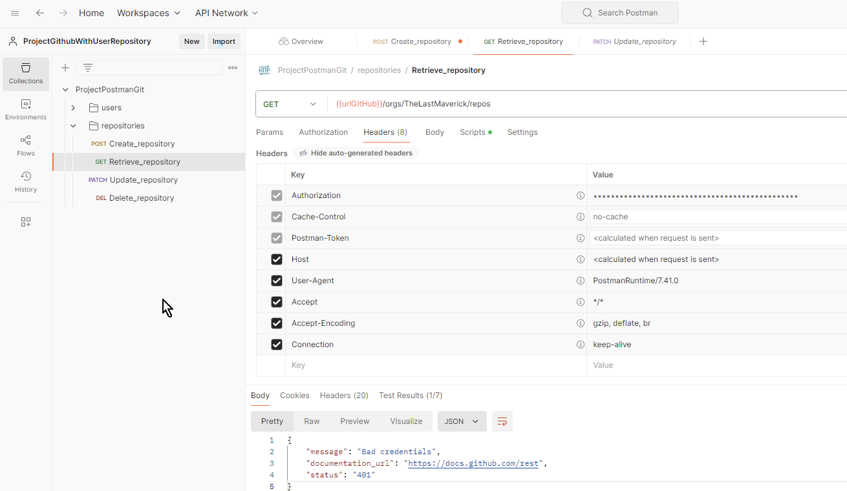 1. La herramienta permite el ingreso de la ruta, y la selección del metodo "GET" del listado de método (P1). 2. El sistema será quedará configurado con la cabecera requerida para acceder al proceso (P2). 3. Se bloquea el apartado "body", indicando que no requiere sentencia de ingreso (P3) 4. La herramienta realizará lo siguiente (P4): - Si es Post la herramienta ingresa nuevo registro a la base de datos y tablas impactadas al Modulo - Si es Get la herramienta muestra los datos de la consulta en el Response - Si es Put la herramienta actualiza el registro con el parámetro ingresado - Si es Delete la herramienta retira los datos realacionados al modulo 5. Ejecutará la información ingresada con codigo de mensaje exitoso (P5). 6. El sistema registra el log con los datos de la transacción de forma exitosa con las características (P6) - Se visualiza el en seguimiento al flujo del modulo - Se valida el log con su mensaje exitoso al detalle | Ok
CP04 |  | Requerimiento |  | Interoperabilidad |  | RNF-046 |  |  | 2 |  | 2 | 10 |  | Validar Log Generado de tipo GET - Para el API CuentaDeUsuario del Modulo Crear Cuenta - Cuando la transacción ha sido Fallida |  | Mantenibilidad en Desarrollo a Medida Todos los módulos/APIs deberán generar un LOG con diferentes niveles de visualización de modo que se pueda efectuar un seguimiento al flujo de cualquier módulo e identificar algún punto de error o inconsistencia. Todo error del sistema debe estar reportado en este LOG con su respectivo mensaje de detalle. |  |  |  |  |  |  |  |  |  | Mayor | • Ejecutar la herramienta Postman previamiente • Se debe poseer la ruta del servicio API para ejecutar la prueba • Contar con la trama de datos para ejecutar el POST/GET/PATCH/DELETE (como Json, o parametros) • Tener el registro log o base de datos para confirmar los cambios ejecutados | - Ruta del API a ejecutar - Conjunto de datos para ejecutar la transacción - Parametros de autorización | 1. Ingresar la ruta API https://certification-test.vuce.gob.pe/auth/realms/autenticacion2 en la herramienta postman apuntando al Método GET 2. Clic en "Headers" e ingresar los parametros (de ser requerido): - Key, - Value, - Description, - Autorización 3. Clic en "Body" y seleccionar opción "none" 4. Clic en botón "Send" 5. Validar respuesta de la herramienta 6. Validar registro log |  | 1. La herramienta permite el ingreso de la ruta, y la selección del metodo "GET" del listado de método (P1). 2. El sistema será quedará configurado con la cabecera requerida para acceder al proceso (P2). 3. Se bloquea el apartado "body", indicando que no requiere sentencia de ingreso (P3) 4. La herramienta realizará lo siguiente (P4): - Si es Post la herramienta ingresa nuevo registro a la base de datos y tablas impactadas al Modulo - Si es Get la herramienta muestra los datos de la consulta en el Response - Si es Put la herramienta actualiza el registro con el parámetro ingresado - Si es Delete la herramienta retira los datos realacionados al modulo 5. Ejecutará la información ingresada con codigo de mensaje de error (P5). 6. El sistema registra el log con los datos de la transacción de forma errónea con las características (P6) - Se visualiza el en seguimiento al flujo del modulo - Se valida el log con su mensaje de error al detalle | Ok
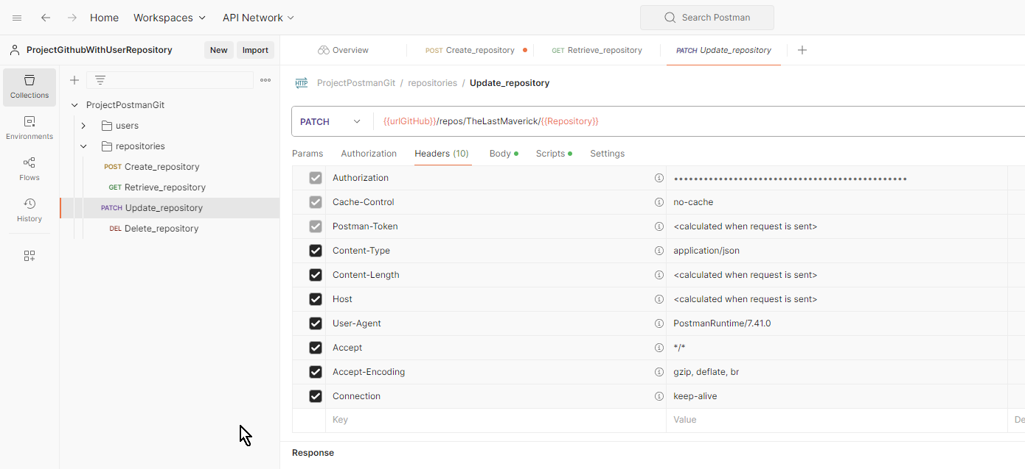
CP05 |  | Requerimiento |  | Interoperabilidad |  | RNF-046 |  |  | 2 |  | 2 | 3 |  | Validar Log Generado de tipo PATCH - Para el API CuentaDeUsuario del Modulo Crear Cuenta - Cuando la transacción ha sido Exitosa |  | Mantenibilidad en Desarrollo a Medida Todos los módulos/APIs deberán generar un LOG con diferentes niveles de visualización de modo que se pueda efectuar un seguimiento al flujo de cualquier módulo e identificar algún punto de error o inconsistencia. Todo error del sistema debe estar reportado en este LOG con su respectivo mensaje de detalle. |  |  |  |  |  |  |  |  |  | Mayor | • Ejecutar la herramienta Postman previamiente • Se debe poseer la ruta del servicio API para ejecutar la prueba • Contar con la trama de datos para ejecutar el POST/GET/PATCH/DELETE (como Json, o parametros) • Tener el registro log o base de datos para confirmar los cambios ejecutados | - Ruta del API a ejecutar - Conjunto de datos para ejecutar la transacción - Parametros de autorización | 1. Ingresar la ruta API https://certification-test.vuce.gob.pe/auth/realms/autenticacion2 en la herramienta postman apuntando al Método PATCH 2. Clic en "Headers" e ingresar los parametros (de ser requerido): - Key, - Value, - Description 3. Clic en "Body" y seleccionar opción "raw" e ingresar los parámetros - La cadena de datos para ejecutar la sentencia (json) 4. Clic en botón "Send" 5. Validar respuesta de la herramienta 6. Validar registro log |  | 1. La herramienta permite el ingreso de la ruta, y la selección del metodo "PATCH" del listado de método (P1). 2. El sistema será quedará configurado con la cabecera requerida para acceder al proceso (P2). 3. En el body, el sistema permite el ingreso de los datos antes de ser ejecutados (P3) 4. La herramienta realizará lo siguiente (P4): - Si es Post la herramienta ingresa nuevo registro a la base de datos y tablas impactadas al Modulo - Si es Get la herramienta muestra los datos de la consulta en el Response - Si es Patch/Put la herramienta actualiza el registro con el parámetro ingresado - Si es Delete la herramienta retira los datos realacionados al modulo 5. Ejecutará la información ingresada con codigo de mensaje exitoso (P5). 6. El sistema registra el log con los datos de la transacción de forma exitosa con las características (P6) - Se visualiza el en seguimiento al flujo del modulo - Se valida el log con su mensaje exitoso al detalle | Ok
CP05 |  | Requerimiento |  | Interoperabilidad |  | RNF-046 |  |  | 2 |  | 2 | 3 |  | Validar Log Generado de tipo PATCH - Para el API CuentaDeUsuario del Modulo Crear Cuenta - Cuando la transacción ha sido Fallida |  | Mantenibilidad en Desarrollo a Medida Todos los módulos/APIs deberán generar un LOG con diferentes niveles de visualización de modo que se pueda efectuar un seguimiento al flujo de cualquier módulo e identificar algún punto de error o inconsistencia. Todo error del sistema debe estar reportado en este LOG con su respectivo mensaje de detalle. |  |  |  |  |  |  |  |  |  | Mayor | • Ejecutar la herramienta Postman previamiente • Se debe poseer la ruta del servicio API para ejecutar la prueba • Contar con la trama de datos para ejecutar el POST/GET/PATCH/DELETE (como Json, o parametros) • Tener el registro log o base de datos para confirmar los cambios ejecutados | - Ruta del API a ejecutar - Conjunto de datos para ejecutar la transacción - Parametros de autorización | 1. Ingresar la ruta API https://certification-test.vuce.gob.pe/auth/realms/autenticacion2 en la herramienta postman apuntando al Método PATCH 2. Clic en "Headers" e ingresar los parametros (de ser requerido): - Key, - Value, - Description 3. Clic en "Body" y seleccionar opción "raw" e ingresar los parámetros - La cadena de datos para ejecutar la sentencia (json) 4. Clic en botón "Send" 5. Validar respuesta de la herramienta 6. Validar registro log |  | 1. La herramienta permite el ingreso de la ruta, y la selección del metodo "PATCH" del listado de método (P1). 2. El sistema será quedará configurado con la cabecera requerida para acceder al proceso (P2). 3. En el body, el sistema permite el ingreso de los datos antes de ser ejecutados (P3) 4. La herramienta realizará lo siguiente (P4): - Si es Post la herramienta ingresa nuevo registro a la base de datos y tablas impactadas al Modulo - Si es Get la herramienta muestra los datos de la consulta en el Response - Si es Patch/Put la herramienta actualiza el registro con el parámetro ingresado - Si es Delete la herramienta retira los datos realacionados al modulo 5. Ejecutará la información ingresada con codigo de mensaje de error (P5). 6. El sistema registra el log con los datos de la transacción de forma erronea con las características (P6) - Se visualiza el en seguimiento al flujo del modulo - Se valida el log con su mensaje de error al detalle | Ok |  | 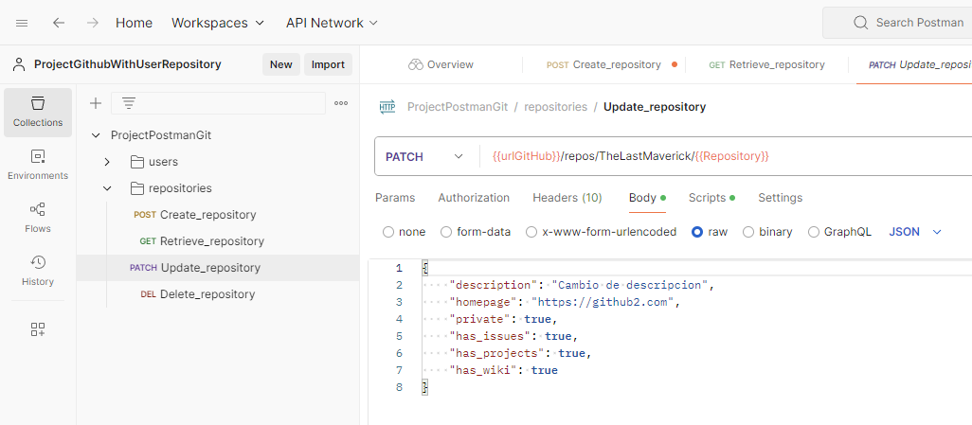
CP05 |  | Requerimiento |  | Interoperabilidad |  | RNF-046 |  |  | 2 |  | 2 | 3 |  | Validar Log Generado de tipo DELETE - Para el API CuentaDeUsuario del Modulo Crear Cuenta - Cuando la transacción ha sido Exitosa |  | Mantenibilidad en Desarrollo a Medida Todos los módulos/APIs deberán generar un LOG con diferentes niveles de visualización de modo que se pueda efectuar un seguimiento al flujo de cualquier módulo e identificar algún punto de error o inconsistencia. Todo error del sistema debe estar reportado en este LOG con su respectivo mensaje de detalle. |  |  |  |  |  |  |  |  |  | Mayor | • Ejecutar la herramienta Postman previamiente • Se debe poseer la ruta del servicio API para ejecutar la prueba • Contar con la trama de datos para ejecutar el POST/GET/PATCH/DELETE (como Json, o parametros) • Tener el registro log o base de datos para confirmar los cambios ejecutados | - Ruta del API a ejecutar - Conjunto de datos para ejecutar la transacción - Parametros de autorización | 1. Ingresar la ruta API https://certification-test.vuce.gob.pe/auth/realms/autenticacion2 en la herramienta postman apuntando al Método DELETE 2. Clic en "Headers" e ingresar los parametros (de ser requerido): - Key, - Value, - Description 3. Clic en "Body" y seleccionar opción "none" 4. Clic en botón "Send" 5. Validar respuesta de la herramienta 6. Validar registro log |  | 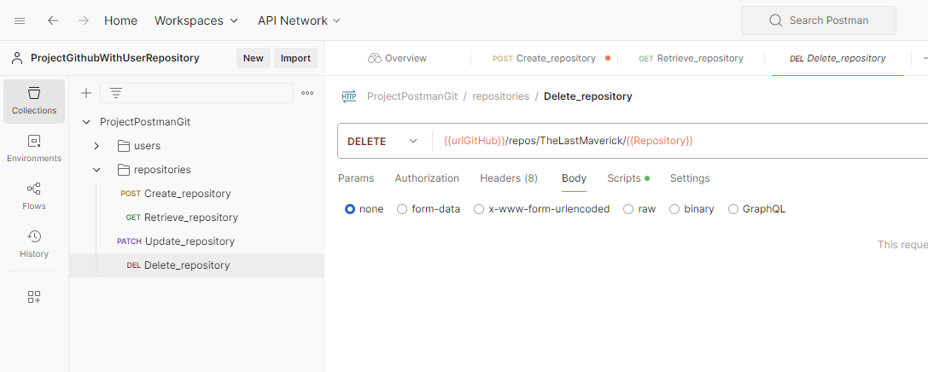 1. La herramienta permite el ingreso de la ruta, y la selección del metodo "DELETE" del listado de método (P1). 2. El sistema será quedará configurado con la cabecera requerida para acceder al proceso (P2). 3. Se bloquea el apartado "body", indicando que no requiere sentencia de ingreso (P3) 4. La herramienta realizará lo siguiente (P4): - Si es Post la herramienta ingresa nuevo registro a la base de datos y tablas impactadas al Modulo - Si es Get la herramienta muestra los datos de la consulta en el Response - Si es Put la herramienta actualiza el registro con el parámetro ingresado - Si es Delete la herramienta retira los datos realacionados al modulo 5. Ejecutará la información ingresada con codigo de mensaje exitoso (P5). 6. El sistema registra el log con los datos de la transacción de forma exitosa con las características (P6) - Se visualiza el en seguimiento al flujo del modulo - Se valida el log con su mensaje exitoso al detalle | Ok
CP05 |  | Requerimiento |  | Interoperabilidad |  | RNF-046 |  |  | 2 |  | 2 | 3 |  | Validar Log Generado de tipo DELETE - Para el API CuentaDeUsuario del Modulo Crear Cuenta - Cuando la transacción ha sido Fallida |  | Mantenibilidad en Desarrollo a Medida Todos los módulos/APIs deberán generar un LOG con diferentes niveles de visualización de modo que se pueda efectuar un seguimiento al flujo de cualquier módulo e identificar algún punto de error o inconsistencia. Todo error del sistema debe estar reportado en este LOG con su respectivo mensaje de detalle. |  |  |  |  |  |  |  |  |  | Mayor | • Ejecutar la herramienta Postman previamiente • Se debe poseer la ruta del servicio API para ejecutar la prueba • Contar con la trama de datos para ejecutar el POST/GET/PATCH/DELETE (como Json, o parametros) • Tener el registro log o base de datos para confirmar los cambios ejecutados | - Ruta del API a ejecutar - Conjunto de datos para ejecutar la transacción - Parametros de autorización | 1. Ingresar la ruta API https://certification-test.vuce.gob.pe/auth/realms/autenticacion2 en la herramienta postman apuntando al Método DELETE 2. Clic en "Headers" e ingresar los parametros (de ser requerido): - Key, - Value, - Description 3. Clic en "Body" y seleccionar opción "none" 4. Clic en botón "Send" 5. Validar respuesta de la herramienta 6. Validar registro log |  | 1. La herramienta permite el ingreso de la ruta, y la selección del metodo "DELETE" del listado de método (P1). 2. El sistema será quedará configurado con la cabecera requerida para acceder al proceso (P2). 3. Se bloquea el apartado "body", indicando que no requiere sentencia de ingreso (P3) 4. La herramienta realizará lo siguiente (P4): - Si es Post la herramienta ingresa nuevo registro a la base de datos y tablas impactadas al Modulo - Si es Get la herramienta muestra los datos de la consulta en el Response - Si es Put la herramienta actualiza el registro con el parámetro ingresado - Si es Delete la herramienta retira los datos realacionados al modulo 5. Ejecutará la información ingresada con codigo de mensaje erroreo (P5). 6. El sistema registra el log con los datos de la transacción de forma erronea con las características (P6) - Se visualiza el en seguimiento al flujo del modulo - Se valida el log con su mensaje de error al detalle | Ok

 | Nota 1: |  | Ingrese el N° que corresponda
 | 1 | Pruebas funcionales |  |  |  |  |  | 4 | Pruebas de sociadas al cambio
 | 2 | Pruebas no funcionales |  |  |  |  |  | 5 | Otros
 | 3 | Pruebas estructurales

 | Nota 2: |  | Ingrese el N° que corresponda
 | 1 | Técnicas de caja negra |  |  |  |  |  | 4 | Otros
 | 2 | Técnicas de caja blanca
 | 3 | Técnicas basadas en la experiencia

1.
3.
4.
5.
2.
1.
3.
4.
5.
2.
1.
3.
4.
5.
2.
1.
3.
4.
5.
2.
1.
3.
4.
5.
2.
 | Nota 3: |  | Ingrese el N° que corresponda
 | 1 | Partición de equivalencia |  |  |  |  |  | 4 | Transición de estado |  |  | 7 | Cobertura de decisión |  |  |  |  |  | 10 | Otros
 | 2 | Análisis de valores límite |  |  |  |  |  | 5 | Caso de uso |  |  | 8 | Cobertura de camino
 | 3 | Causa efecto |  |  |  |  |  | 6 | Cobertura de sentencia |  |  | 9 | Cobertura de condición

1.
3.
4.
5.
2.
1.
3.
4.
5.
2.
1.
3.
4.
5.
2.
1.
3.
4.
5.
2.
1.
3.
4.
5.
2.

APROBACIÓN (Se asegura que todos los RF cuenten con al menos un (1) caso de prueba).
Líder de Equipo de Calidad
 |  |  |  |  |  |  |  |  |  |  |  |  |  |  |  |  | Aprueba (Marque con X)
Ruth Huayapa |  |  |  |  |  |  |  |  |  |  |  |  |  |  |  |  |  | X | NO
 |  |  |  |  |  |  |  |  |  |  |  |  |  |  |  |  |  |  |  |  |  |  | Fecha de Aprobación
Unidad Organizacional: |  |  |  | Interoperabilidad |  |  |  |  |  |  |  |  |  |  |  |  |  |  |  |  |  |  | dia (dd) | mes (mm) | año (yyyy)
 |  |  |  |  |  |  |  |  |  |  |  |  |  |  |  |  |  |  |  |  |  |  | 27 | 8 | 2024

